2.1主頁面
分月交易總次數
2023/4 | 5
2023/5 | 59
2023/6 | 37
2023/7 | 66
2023/8 | 61
2023/9 | 57
2023/10 | 55
分月交易總金額
2023/4 | 15365
2023/5 | 2908959
2023/6 | 17825290
2023/7 | 4435959
2023/8 | 9531895
2023/9 | 5786236
2023/10 | 9417121
 |  |  |  |  |  | AML 金流分析工具
 |  |  |  |  | 分析完成
金額增幅 | 1 | 分月交易總筆數 | 突然某月筆數跳高 | 較之前多3~5倍 (TODO: 顯示增幅於第二條曲線; 金額分 in & out ) | 在分月交易數據中，發現在2023/5 有異常的月總筆數增幅 |  | *分月交易總筆數: 在分月交易數據中，發現在2023/5 有異常的月總筆數增幅 *分月交易總金額: 在分月交易數據中，發現在2023/5 2023/6 有異常的月總金額增幅 *分月交易總金額: 在分月交易數據中，發現在2023/5 2023/6 2023/8 2023/10 有異常的月總金額增幅
 | 2 | 分月交易總金額 | 突然某月金額跳高 | 較之前多3~5倍 | 在分月交易數據中，發現在2023/5 2023/6 有異常的月總金額增幅
 | 3 | 分月交易總金額 | 突然某月金額跳高 | 當月較前月多增>=NTD100萬 | 在分月交易數據中，發現在2023/5 2023/6 2023/8 2023/10 有異常的月總金額增幅

可疑大額提領
發生1筆 | 2
發生2筆 | 1
去過的分行統計
承德(台北市) | 14
48 | 6
營業部(台北市) | 4
寶山(新竹市) | 2
東新竹(新竹市) | 2
永吉(台北市) | 1
新竹(新竹市) | 1
 | 4 | 當日現金提領_臨櫃 | 每筆金額都約當小於50萬規避洗錢防制 | 每筆金額<50萬；當日>=2筆 (FIXME: 把金額變成選項) |  |  | 當日現金提領_臨櫃 *每筆金額都約當小於50萬規避洗錢防制: *交易選擇不同地點分行交易規避洗錢防制: 在分月交易數據中，發現在2023/5 2023/6 2023/8 2023/10 有異常的月總金額增幅
 | 5 | 當日現金提領_臨櫃 | 交易選擇不同地點分行交易規避洗錢防制 | 每筆金額<50萬；交易行>=2間
 |  |  |  | 入帳 -出帳。時間10分鐘內(或5~10分鐘) 計算現金提領次數(包含本行ATM、臨櫃、跨行ATM等所有可以領現的通路)，惟無法判斷進出金額是否相當 | 在觀察區間發生了 1 次快進快出案例
 | 7 | 當日現金提領/存入_ATM | 金額差距甚小，疑為人頭過水帳戶 所有交易： 入帳 -出帳，金額差距<=3%
出入帳金額比例
4/27/2023 | 0
4/28/2023 | 0.99984183982
4/30/2023 | 0
5/1/2023 | 6.002173913
5/2/2023 | 71
5/3/2023 | 0
5/4/2023 | 0
5/5/2023 | 0
5/6/2023 | 1
5/9/2023 | 0.33123072081
5/10/2023 | 0
5/11/2023 | 0
5/12/2023 | 0.29089669613
5/17/2023 | 0
5/18/2023 | 0
5/20/2023 | 0
5/21/2023 | 0
5/22/2023 | 0
5/24/2023 | 0.47581632653
5/25/2023 | 0.28383561644
5/27/2023 | 0
5/28/2023 | 0
5/29/2023 | 0
5/30/2023 | 0.79409020218
5/31/2023 | 1
6/1/2023 | 0.58039215686
6/2/2023 | 0.16452442159
6/3/2023 | 0
6/4/2023 | 0
6/5/2023 | 0
6/6/2023 | 1
6/7/2023 | 0
6/9/2023 | 0
6/10/2023 | 1
6/12/2023 | 0.79287190083
6/13/2023 | 0
6/14/2023 | 47.693789107
6/15/2023 | 0
6/16/2023 | 0
6/17/2023 | 0
6/21/2023 | 1
6/22/2023 | 0
6/25/2023 | 0
6/26/2023 | 0
6/27/2023 | 0.995
7/1/2023 | 5.8020304569
7/2/2023 | 1
7/3/2023 | 0.71439130435
7/4/2023 | 0.93
7/5/2023 | 1.1147747051
...
 |  |  |  | 【觀察期間總金額進-總金額出】 |  |  | 當日現金提領/存入_ATM *【觀察期間總金額進-總金額出】: *【每天總金額進-總金額出】 在觀察區間內，發現 1 次出入帳金額差距甚小
 |  |  |  | 【每天總金額進-總金額出】 | 在觀察區間內，發現 1 次出入帳金額差距甚小
 | 8 | 當日現金提領/存入_ATM | 交易時間非一般正常時段 | 凌晨00:00-04:00
多個ＡＴＭ存現
 | 2023/7/21
 | 4
 | 9 | 當日現金提領/存入_ATM | 同時段多點小額存入、一地提領，疑為車手態樣 | 一小時or 一日內更換 >=3台ATM存入 (>=3個縣市ATM現金存入 or >=3台ATM現金存入) | 在觀察區間發生了 1 次單日多個 ATM 存現案例 |  | 當日現金提領/存入_ATM *在觀察區間發生了 1 次單日多個 ATM 存現案例: *
 | 10 | 當日現金提領/存入_ATM | 一天內多點存現但不具地緣性 | >=10筆
日期
4/27/2023 | 1747277
4/28/2023 | 10376403
4/30/2023 | 10373403
5/1/2023 | 10235353
5/2/2023 | 10057853
5/3/2023 | 9925506
5/4/2023 | 9919843
5/5/2023 | 9919050
5/6/2023 | 9931050
5/9/2023 | 10036282
5/10/2023 | 10034904
5/11/2023 | 10034504
5/12/2023 | 10082296
5/17/2023 | 10067630
5/18/2023 | 10025762
5/20/2023 | 8124704
5/21/2023 | 8071704
5/22/2023 | 8031704
5/24/2023 | 8055019
5/25/2023 | 8057091
5/27/2023 | 8055476
5/28/2023 | 8050476
5/29/2023 | 8046004
5/30/2023 | 8043451
5/31/2023 | 8043591
6/1/2023 | 8028791
6/2/2023 | 8030519
6/3/2023 | 8029519
6/4/2023 | 8024519
6/5/2023 | 7974519
6/6/2023 | 7978695
6/7/2023 | 7968695
6/9/2023 | 568695
6/10/2023 | 574800
6/12/2023 | 8249800
6/13/2023 | 8237200
6/14/2023 | 401492
6/15/2023 | 396980
6/16/2023 | 393804
6/17/2023 | 387631
6/21/2023 | 407797
6/22/2023 | 400051
6/25/2023 | 267943
6/26/2023 | 130043
6/27/2023 | 329043
7/1/2023 | 294753
7/2/2023 | 297253
7/3/2023 | 313684
7/4/2023 | 127684
7/5/2023 | 116155
...
 | 11 | 當日存款餘額 | 不留餘額，疑為人頭過水帳戶 | 低於NTD1000 | 在觀察區間 184 天中，有 0 天每日存款餘額少於1000元。 |  | 帳戶異常 *當日存款餘額: 在觀察區間 184 天中，有 0 天每日存款餘額少於1000元。 * *在觀察期間交易數據中，有 1 日發現小於百元轉帳
一元交易
5/20/2023
8/18/2023
8/20/2023
9/4/2023
9/7/2023
10/4/2023
小於百元交易
5/20/2023
8/18/2023
8/20/2023
9/4/2023 | 1
9/7/2023
10/4/2023
 | 12 | 當日轉帳金額 | 測試帳號是否流通 | 一元交易；
 | 13 |  |  | 小額(<=NTD 100)>=3筆交易 | 在觀察期間交易數據中，有 1 日發現小於百元轉帳
跨行交易
5/20/2023 | 5
8/18/2023 | 5
8/20/2023 | 5
9/4/2023
9/7/2023 | 5
10/4/2023 | 7
 | 14 | 當日轉帳金額 | 跨行交易筆數高、不計手續費 | 一小時內跨存/跨堤合計>=5筆 | 在觀察期間交易數據中，有 5 日發現跨行交易筆數高案例

版本資訊
版本 | 時間 | 描述
v0.8 | 2024-01-08 | 測試版本
v0.81 | 2024-01-09 | 1. 修正因為資料錯誤造成的錯誤 2. 顯示客戶資訊於簡化版頁面
v0.82 | 2024-01-10 | 1. 修正另一個資料錯誤造成的錯誤 2. 調整簡化版頁面欄位 3. 優化簡化版頁面顏色標示
v0.9 | 2024-01-22 | 1. 調整簡化版頁面format 2. 處理輸入資料 3. 可疑交易標示顏色並提供標示原因 4. 標示警示戶
v1.0 | 2024-01-31 | 主頁面: 1. 當沒有發現錯誤, 文字欄位為空 簡化頁面： １. 移除左邊六標示欄 2. 新增交易地點 註記 3. 新增表徵 調查結果 4. 濾掉手續費跟利息 5. 標示虛擬帳戶 6. 自訂標示功能 7. 金流與交易對手
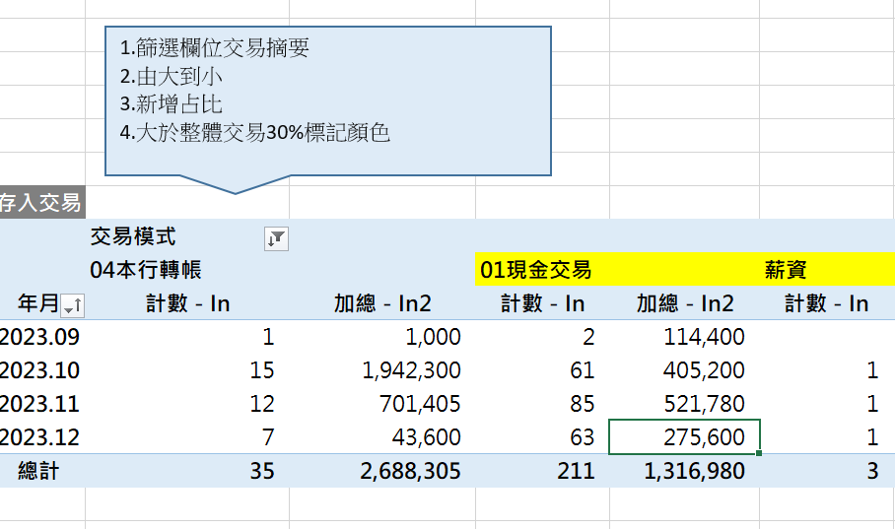

TODO | Page 2.1 | 當原始資料頁面是空的 提示user, 不要繼續跑下去
 | Page 3.1 | 限制只能輸入數字 |  |  |  | 客戶： | 黃玲玟
 |  | 指定帳戶 (任意人) |  |  |  | 帳號： | 229540200552 | 幣別： | 新臺幣TWD
 |  | 排除重複帳戶 |  |  |  | 查詢起日 | 2023-09-28 | 查詢迄日 | 2023-12-28
 |  | 顯示 帳戶資訊 (如查詢起訖日)
 |  | 增加選項, 前三交易對手上色
 |  | 要有能力反填照會後結果 (account <->name)
 | All | Beautify sources
 | All | Check data type beofe using it
 | Page 3.2 | 交易對手間距

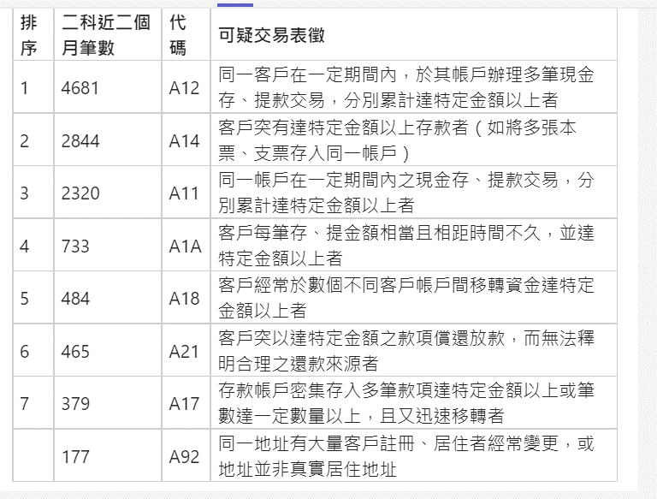
 |  |  | 幾日內 |  |  |  | 累積存入 |  | 累積提出 | 交易通路 |  | 筆數 | 餘額

 |  |  | time window
 |  |  | 時間 |  |  | 交易對手
 |  |  | 時間區間 | 移動 | 頻次 | 某一人 | 交易類型 | 總筆數超過 | 進出差值小於 | 超過累積金額 | 低於累積金額 | 餘額小於 | 指定帳戶 | 排除同ID | 交易金額
 |  |  |  |  |  | 任一人
 |  |  |  |  |  | 全部

 |  |  |  | and then draw range

